Лист 1
Прайс-лист
МИР ПРЯЖИ

В валюте: руб. (курс 1).
Цены указаны на 07.08.2020

№ | Номенклатура/ Характеристика номенклатуры | Описание | Изображение | Артикул | Цена | Ед. | Остаток | Ссылка на сайт
 | Набор металлических подвесок ВЕТОЧКА С ЦВЕТАМИ, 10 шт, 17*42мм | Набор металлических подвесок ВЕТОЧКА С ЦВЕТАМИ, 10 шт, 17*42мм | 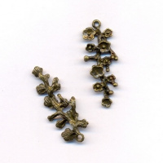 | SCB25011542 | 33.00 |  |  | Изображение
 | Набор металлических подвесок ВЕТОЧКА С ЦВЕТАМИ, 10 шт, 17*42мм |  |  |  | 33.00 | шт | 5 | Изображение
 | Набор металлических цветочков 6шт. | Набор металлических цветочков 6шт. | 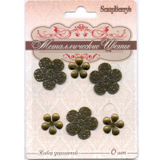 | SCB0707003 | 40.00 |  |  | Изображение
 | Набор металлических цветочков 6шт. |  |  |  | 40.00 | шт | 8 | Изображение

